調査票 会社情報
提出先 |  | 特定非営利活動法人アースライフネットワーク | 提出〆切 3月15日
 |  | （静岡県地球温暖化防止活動推進センター指定団体）
 |  | chouken@sccca.net

静岡県食品関係プラスチック代替品情報収集
調査票

静岡県食品関係プラスチック代替品情報収集調査にご協力いただき、誠に
ありがとうございます。
調査項目について、ご回答をよろしくお願いいたします。なお、ご回答い
ただいた情報は、原則そのまま静岡県ホームページ等で公表させていただく
予定となっております。予めご了承ください。

調査項目 プラスチック代替品情報
貴社で製造されている商品についてご回答ください。調査票は当団体の
ホームページ下記よりダウンロードし、電子メールで返信してください。
静岡県地球温暖化防止活動推進センター (sccca.net)
≪回答例≫
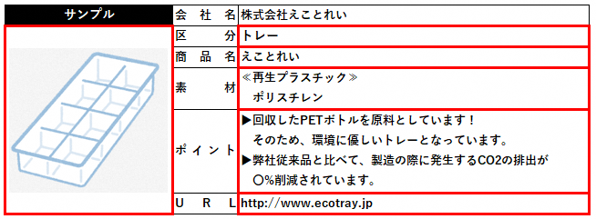

※赤線の中（写真･区分･商品名･素材･ポイント･URL）をご回答ください。
※URLは商品ホームページ、会社ホームページどちらでも構いません。
※区分は選択式となっています。詳しくは裏面をご確認ください。

特定非営利活動法人アースライフネットワーク 担当：小嶋・服部
（静岡県地球温暖化防止活動推進センター指定団体）
電話：054-271-8806 アドレス：chouken@sccca.net
【問い合わせ先・提出先】

 |  | 対象となるプラスチック代替品の区分・素材

【区分】
 | 使い捨てプラスチックの食品用容器や食器の代わりとなる物とします。
 | ・トレー
 | ・食品容器
 | ・弁当容器
 | ・袋
 | ・カトラリーその他（ストローやフォーク等）

【素材】
 | 下のいずれかに当てはまるものとします。
 | ① 紙、木などプラスチック以外の素材でできたもの
 | ② 再生プラスチックを配合したプラスチック製のもの
 | ※公共財団法人日本環境協会によるエコマークの認定を受けたもの、
 | または、認定申請予定のものに限る
 | ③ バイオプラスチックを配合したプラスチック製のもの
 | ※一般社団法人日本有機資源協会、又は日本バイオプラスチック協会
 | による認定を受けたもの、認定申請予定のものに限る
 | ④ 鉱石などを配合したプラスチック製のもの
 | ※プラスチック使用量が50重量パーセント未満のものに限る

ご不明な点がございましたら、お問い合わせください。

サンプル
 |  | 【調査表】
≪会社情報≫
会社名 | 株式会社えことれい
所在地
代表電話
 |  | ※静岡県ホームページ等で公表いたします
≪連絡先≫
担当部署 or 担当者
電話
アドレス
 |  | ※事務局からの連絡時に使用させていただきます

プラスチック代替品についてご回答をお願いいたします。
1社でご回答いただくプラスチック代替品は最大7つまでとさせていただきます。

会社名 | 株式会社えことれい
所在地 | 自動で入力されます
連絡先 | 自動で入力されます

サンプル | 会社名 | 株式会社えことれい
 | 区分 | トレー
 | 商品名 | えことれい
 | 素材 | ≪再生プラスチック≫ ポリスチレン

 | ポイント | ▶回収したPETボトルを原料としています！ そのため、環境に優しいトレーとなっています。 ▶弊社従来品と比べて、製造の際に発生するCO2の排出が 〇%削減されています。

 | U R L | http://www.ecotray.jp

商品2 | 会社名 | 株式会社えことれい
 | 区分 | プルダウンから選択してください
 | 商品名
 | 素材

 | ポイント

 | U R L

商品3 | 会社名 | 株式会社えことれい
 | 区分 | プルダウンから選択してください
 | 商品名
 | 素材

 | ポイント

 | U R L

商品4 | 会社名 | 株式会社えことれい
 | 商品名 | プルダウンから選択してください
 | 素材

 | ポイント

 | U R L

商品5 | 会社名 | 株式会社えことれい
 | 商品名 | プルダウンから選択してください
 | 素材

 | ポイント

 | U R L

商品6 | 会社名 | 株式会社えことれい
 | 商品名 | プルダウンから選択してください
 | 素材

 | ポイント

 | U R L

商品7 | 会社名 | 株式会社えことれい
 | 商品名 | プルダウンから選択してください
 | 素材

 | ポイント

 | U R L

